参加登録用紙
LCIF JAPAN ゴルフチャンピオンシップ 第１回大会 参加登録用紙

提出先： | キャビネット事務局
E-mail: | kanji@lionsclub333c.org | FAX: 043-247-4756
R Z クラブ名： LC |  |  |  |  |  | 担当者： . |  | 連絡先： .

 |  |  |  |  |  |  |  | ※本大会開催目的以外に使用いたしません。
 | お名前 | メンバーID | クラブ名 | 性別 | ポロシャツ サイズ* | ハンディキャップ | 前夜祭への参加 | 参加者個人連絡先※ |  | 緊急連絡先（当日のケガや急病の連絡）※
 |  |  |  |  |  |  |  | Eメール | 携帯番号 | お名前 | 携帯/電話番号
①
②
③

 | 大会会場 新南愛知カントリークラブ |  |  |  | *ポロシャツサイズ表を参照して選んで下さい。普段の服のサイズと身長が目安です。 |  |  | 大会記念ポロシャツ
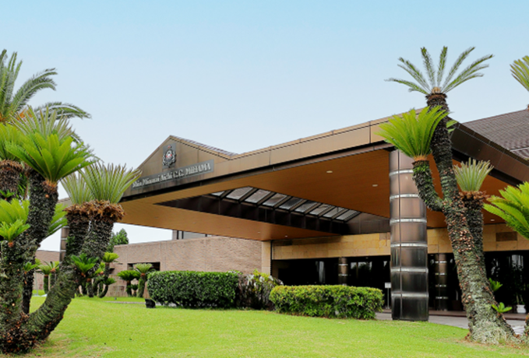
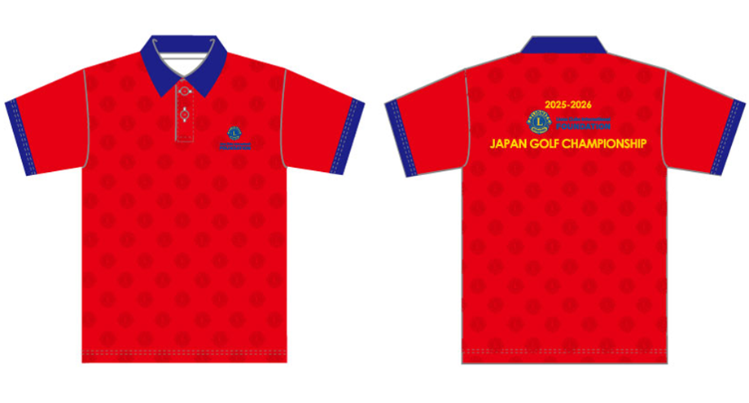
 |  |  |  |  | サイズ （ユニセックス） | 身長/着丈/身幅（cm）

 |  |  |  |  | ３S（SSS） | 155/61/45
 |  |  |  |  | SS | 160/63/47
 |  |  |  |  | S | 165/65/49
 |  |  |  |  | M | 170/67.5/51
 |  |  |  |  | L | 175/70/53
 |  |  |  |  | O | 180/72.5/55
 |  |  |  |  | XO | 185/75/57
 |  |  |  |  | 2XO | 190/77.5/59
 |  |  |  |  | 3XO | 195/80/61

※申込期限：2026年3月23日（月）午後5時 ※参加人数に限りがあるため、定員に達し次第、締め切らせていただきます。

